Stap 1
Meter in Excel

Opties | Waarde
Start | 0%
Matig | 33%
Gemiddeld | 33%
Goed | 34%
Eind | 100%

Stap 1 is het aanmaken van een startwaarde (normaliter is dat 0), vervolgens geef je de stappen aan die je in een meter wilt hebben. In ons geval:
Matig (33%)
Gemiddeld (33%)
Goed (34%)
Samen is het eindtotaal dan 100%.

Stap 2
Meter in Excel |  | Tabelwijzer

Opties | Waarde | Omschrijving | Input
Start | 0% | Input | 66%
Matig | 33% | Dikte wijzer | 2%
Gemiddeld | 33% | Eind | 132%
Goed | 34%
Eind | 100%

Stap 2 is het aanmaken van de gegevens voor de tabelwijzer. Daarvoor hebben we een input nodig (dit is de uiteindelijke score, ofwel de plaats waar wijzer komt te staan), dikte van de wijzer en ook hier hebben we een eindscore nodig.
Bij elkaar opgeteld moet dit, net als bij de optiestabel uit stap 1 ook op 200% komen.

Stap 3
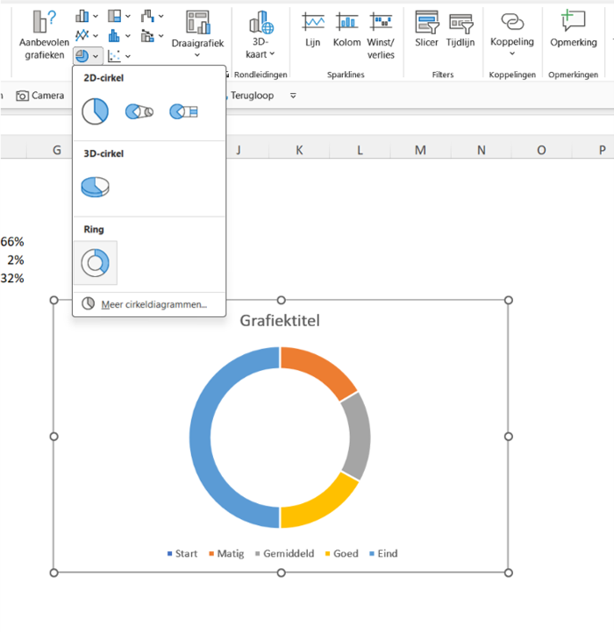
Meter in Excel |  | Tabelwijzer

Opties | Waarde | Omschrijving | Input
Start | 0% | Input | 66%
Matig | 33% | Dikte wijzer | 2%
Gemiddeld | 33% | Eind | 132%
Goed | 34%
Eind | 100%

In stap 3 maken we een grafiek. Je selecteert de cellen C5 tot en met C9 en kiest dan in het menu invoegen voor Cirkel- of ringdiagrammen en vervolgens een ring.

Stap 4
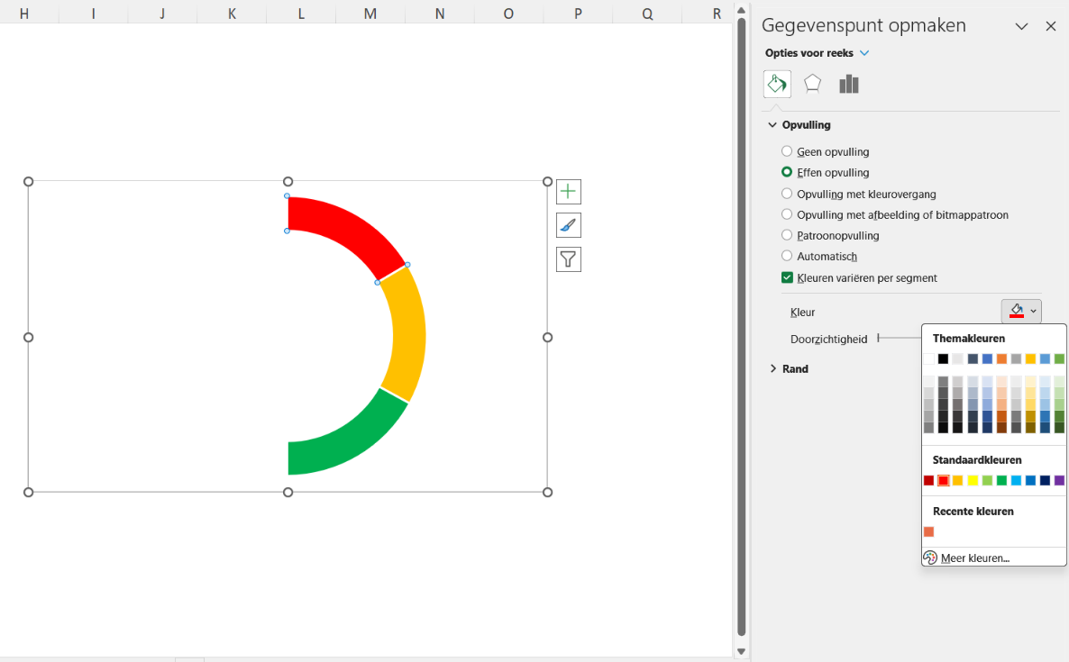
Meter in Excel |  | Tabelwijzer

Opties | Waarde | Omschrijving | Input
Start | 0% | Input | 66%
Matig | 33% | Dikte wijzer | 2%
Gemiddeld | 33% | Eind | 132%
Goed | 34%
Eind | 100%

We verwijderen de grafiektitel en de legenda door deze te selecteren en vervolgens op delete te drukken.
De kleuren passen we aan door het betreffende onderdeel te selecteren (eerste keer twee keer klikken) en vervolgens via Ctrl 1 naar de opmaak te gaan. De halve cirkel (bij ons blauw) maak je zonder opvulling (geen opvulling). Ook kun je er voor kiezen om de grafiek geen rand te geven.

Stap 5
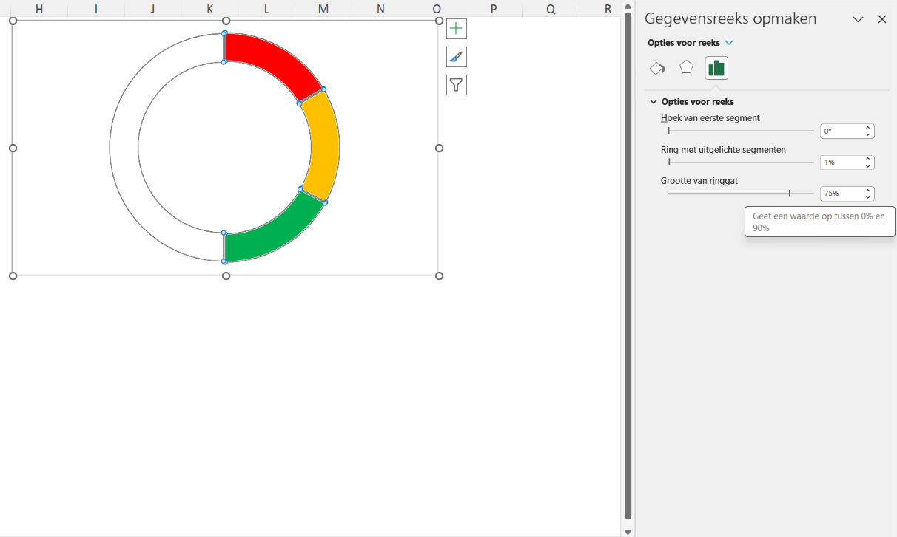
Meter in Excel |  | Tabelwijzer

Opties | Waarde | Omschrijving | Input
Start | 0% | Input | 66%
Matig | 33% | Dikte wijzer | 2%
Gemiddeld | 33% | Eind | 132%
Goed | 34%
Eind | 100%

In stap 5 gaan we de grafiek kantelen. We selecteren de grafiek (dus alleen de ringen) en gaan naar Opties voor reeksen rechts in je scherm en zetten de Hoek van het eerste segment op 270 graden. Zo kantelt de meter.

Stap 6
Meter in Excel |  | Tabelwijzer

Opties | Waarde | Omschrijving | Input
Start | 0% | Input | 66%
Matig | 33% | Dikte wijzer | 2%
Gemiddeld | 33% | Eind | 132%
Goed | 34%
Eind | 100%

Nu wordt het tijd om de tabelwijzer te maken. We selecteren de grafiek en gaan in het menu Grafiekontwerp naar Gegevens selecteren. Daar kiezen we voor Gegevens selecteren en klikken de optie Reek toevoegen aan. Vervolgens kies je er voor om de reeks een naam te geven en bij reekswaarden F5 tot en met F7 te selecteren.
Er ontstaat nu een nieuwe ring.

 |  |  |  | 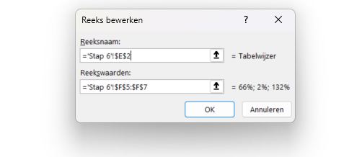

Stap 7
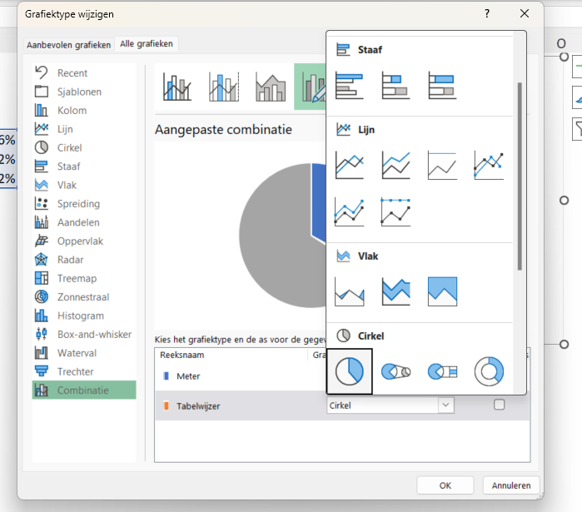
Meter in Excel |  | Tabelwijzer

Opties | Waarde | Omschrijving | Input
Start | 0% | Input | 66%
Matig | 33% | Dikte wijzer | 2%
Gemiddeld | 33% | Eind | 132%
Goed | 34%
Eind | 100%

Het oranje streepje wordt onze wijzer. Om deze helemaal uit te vullen moeten we van de buitenste ring een cirkel maken. Je selecteert de buitenste ring en gaat vervolgens naar het menu Grafiekontwerp en kiest voor Ander grafiektype. Voor de buitenste ring kies je nu de Optie cirkel.

Stap 8
Meter in Excel |  | Tabelwijzer

Opties | Waarde | Omschrijving | Input
Start | 0% | Input | 66%
Matig | 33% | Dikte wijzer | 2%
Gemiddeld | 33% | Eind | 132%
Goed | 34%
Eind | 100%

Zet nu ook voor deze cirkel ook de hoek van het eerste segment op 270 graden en zorg er vervolgens voor bij opvulling van de verschillende onderdelen van de grafiek dat ze geen opvulling hebben (behalve bij de wijzer zelf natuurlijk).

 |  |  |  | 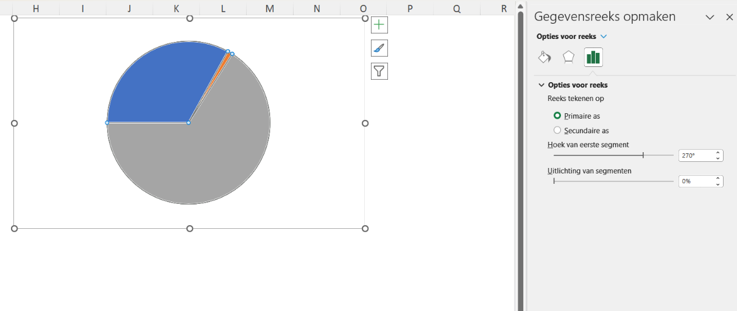

Stap 9
Meter in Excel |  | Tabelwijzer

Opties | Waarde | Omschrijving | Input
Start | 0% | Input | 66%
Matig | 33% | Dikte wijzer | 2%
Gemiddeld | 33% | Eind | 132%
Goed | 34%
Eind | 100%

Je kunt nu de wijzer dikker of juist dunner maken door het percentage aan te passen.
Ook kun je nog het percentage tonen door een gegevenslabel (via het plusje naast de grafiek) toe te passen aan de wijzer en vervolgens het tekstveld te selecteren, dubbel te klikken en dan in de formule balk een = teken te plaatsen. Daarna verwijs je naar de input (F5).

Resultaat
Meter in Excel |  | Tabelwijzer

Opties | Waarde | Omschrijving | Input
Start | 0% | Input | 66%
Matig | 33% | Dikte wijzer | 2%
Gemiddeld | 33% | Eind | 132%
Goed | 34%
Eind | 100%

